Лист1
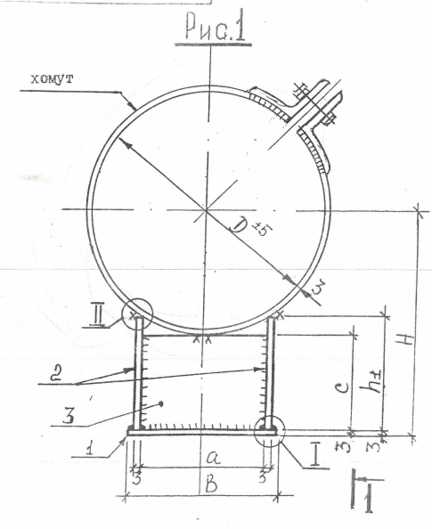
СПО | рисунок | Масса, кг
57/125,100 | 1 | 2.7
57/140,100 | 1 | 2.9
76/140,100 | 1 | 3.1
76/160,100 | 1 | 3.3
89/160,100 | 1 | 3.3
89/180,100 | 1 | 3.3
108/180,100 | 1 | 3.4
108/200,100 | 1 | 3.5
108/250,100 | 1 | 3.7
133/200,100 | 1 | 3.7
133/225,100 | 1 | 3.8
133/250,100 | 1 | 3.9
159/250,100 | 1 | 4.6
159/315,100 | 1 | 4.8
57/125,150 | 1 | 3.5
57/140,150 | 1 | 3.6
76/140,150 | 1 | 3.7
76/160,150 | 1 | 3.9
89/160,150 | 1 | 4
89/180,150 | 1 | 4
108/180,150 | 1 | 4.1
108/200,150 | 1 | 4.2
108/250,150 | 1 | 4.5
133/200,150 | 1 | 4.4
133/225,150 | 1 | 4.7
133/250,150 | 1 | 4.7
159/250,150 | 1 | 5.6
159/315,150 | 1 | 5.6
57/125,200 | 1 | 4.5
57/140,200 | 1 | 4.5
76/140,200 | 1 | 4.6
76/160,200 | 1 | 4.9
89/160,200 | 1 | 5
89/180,200 | 1 | 5
108/180,200 | 1 | 5.1
108/200,200 | 1 | 5.1
108/250,200 | 1 | 5.3
133/200,200 | 1 | 5.4
133/225,200 | 1 | 5.7
133/250,200 | 1 | 5.5
159/250,200 | 1 | 6.6
159/315,200 | 1 | 5.8

СПОк | рисунок | Масса, кг
219/315,100 | 2 | 5.2
219/400,100 | 3 | 6.4
273/400,100 | 2 | 6.3
273/500,100 | 3 | 8.8
325/400,100 | 2 | 9.5
325/450,100 | 2 | 9.6
325/500,100 | 3 | 10.1
426/500,100 | 2 | 12.9
426/560,100 | 2 | 13.6
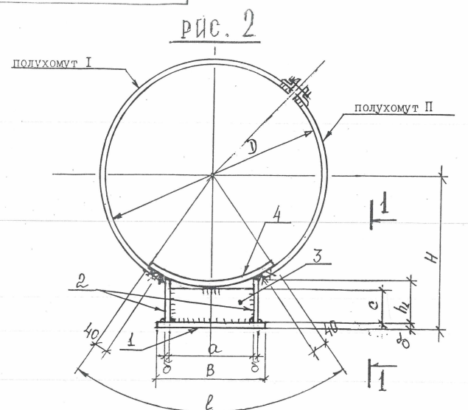
426/630,100 | 3 | 14.1
219/315,150 | 2 | 6
219/400,150 | 2 | 6.8
273/400,150 | 2 | 7.3
273/500,150 | 2 | 8.1
325/400,150 | 2 | 11
325/450,150 | 2 | 11.2
325/500,150 | 2 | 10.7
426/500,150 | 2 | 15.1
426/560,150 | 2 | 14.5
426/630,150 | 2 | 15.8
219/315,200 | 2 | 6.8
219/400,200 | 2 | 7.8
273/400,200 | 2 | 8.3
273/500,200 | 2 | 9.4
325/400,200 | 2 | 12.5
325/450,200 | 2 | 12.7
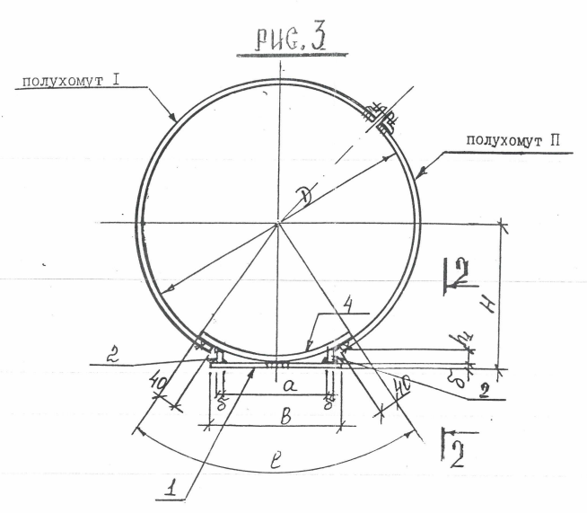
325/500,200 | 2 | 12.4
426/500,200 | 2 | 17.2
426/560,200 | 2 | 16.9
426/630,200 | 2 | 18.5

СПОн | рисунок | Масса, кг
219/315,100 | 2 | 5.8
219/400,100 | 3 | 7.1
273/400,100 | 2 | 6.9
273/500,100 | 3 | 8.8
325/400,100 | 2 | 10.8
325/450,100 | 2 | 10.8
325/500,100 | 3 | 11.2
426,500,100 | 2 | 15.3
426/560,100 | 2 | 15.9
426/630,100 | 3 | 15.9
219/315,150 | 2 | 6.7
219/400,150 | 2 | 7.5
273/400,150 | 2 | 8
273/500,150 | 2 | 8.2
325/400,150 | 2 | 12.6
325/450,150 | 2 | 12.7
325/500,150 | 2 | 12.1
426,500,150 | 2 | 17
426/560,150 | 2 | 16.5
426/630,150 | 2 | 16.7
219/315,200 | 2 | 7.6
219/400,200 | 2 | 8.6
273/400,200 | 2 | 9.2
273/500,200 | 2 | 9.4
325/400,200 | 2 | 14.6
325/450,200 | 2 | 15.5
325/500,200 | 2 | 14.3
426,500,200 | 2 | 20.3
426/560,200 | 2 | 19.7
426/630,200 | 2 | 20

СПОк | рисунок | Масса, кг
530/630,100 | 4 | 20.4
530/710,100 | 5 | 20.2
630/800,100 | 5 | 21.9
720/900,100 | 5 | 33.4
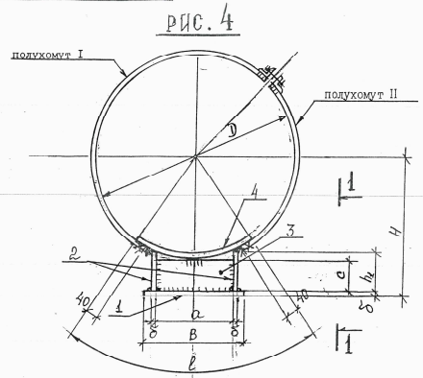
820/1000,100 | 5 | 39.8
920/1100,100 | 5 | 47
1020/1200,100 | 5 | 51.6
1220/1400,100 | 5 | 80
1420/1600,100 | 5 | 106.5
530/630,150 | 4 | 24.1
530/710,150 | 4 | 23.6
630/800,150 | 4 | 27.1
720/900,150 | 4 | 38.5
820/1000,150 | 4 | 45.6
920/1100,150 | 4 | 54.7
1020/1200,150 | 4 | 57.6
1220/1400,150 | 4 | 88
1420/1600,150 | 4 | 118.1
530/630,200 | 4 | 27
530/710,200 | 4 | 26
630/800,200 | 4 | 31
720/900,200 | 4 | 50.1
820/1000,200 | 4 | 53
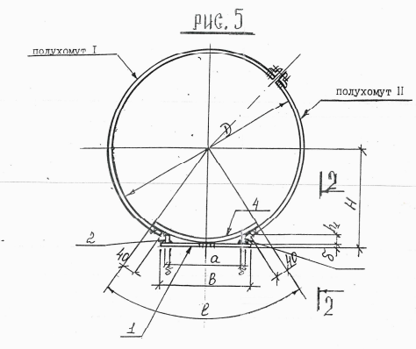
920/1100,200 | 4 | 62.2
1020/1200,200 | 4 | 65.5
1220/1400,200 | 4 | 102.4
1420/1600,200 | 4 | 137.6

СПОн | рисунок | Масса, кг
530/630,100 | 4 | 24.3
530/710,100 | 5 | 24.2
680/800,100 | 5 | 27.6
720/900,100 | 5 | 40.3
820/1000,100 | 5 | 48.4
920/1100,100 | 5 | 57.2
1020/1200,100 | 5 | 64.4
1220/1400,100 | 5 | 92.1
1420/1600,100 | 5 | 121.4
530/630,150 | 4 | 28.4
530/710,150 | 4 | 28
680/800,150 | 4 | 32
720/900,150 | 4 | 45.7
820/1000,150 | 4 | 54.5
920/1100,150 | 4 | 65.5
1020/1200,150 | 4 | 70.6
1220/1400,150 | 4 | 101.8
1420/1600,150 | 4 | 129.3
530/630,200 | 4 | 32.5
530/710,200 | 4 | 32.7
680/800,200 | 4 | 36.6
720/900,200 | 4 | 33.1
820/1000,200 | 4 | 62.3
920/1100,200 | 4 | 73.6
1020/1200,200 | 4 | 79
1220/1400,200 | 4 | 114.6
1420/1600,200 | 4 | 149.7

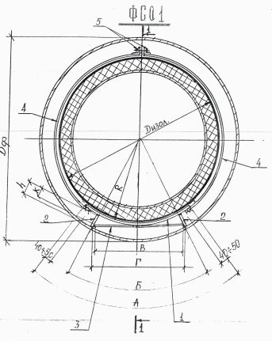
ФСО1 | рисунок | Масса, кг
57/125/325 | ФСО1 | 4.7
57/140/325 | ФСО1 | 4.7
76/140/325 | ФСО1 | 4.7
76/160/377 | ФСО1 | 5.9
89/160/377 | ФСО1 | 5.9
89/180/377 | ФСО1 | 5.8
108/180/377 | ФСО1 | 5.8
108/200/377 | ФСО1 | 5.2
108/250/377 | ФСО1 | 5.15
133/200/426 | ФСО1 | 5.7
133/225/426 | ФСО1 | 5.6
133/250/426 | ФСО1 | 5.9
159/250/426 | ФСО1 | 5.9
159/315/426 | ФСО1 | 5.7
219/315/530 | ФСО1 | 6.7
219/400/530 | ФСО1 | 7.6
273/400/530 | ФСО1 | 7.6
325/400/630 | ФСО1 | 11.4
325/450/630 | ФСО1 | 11.3
325/500/630 | ФСО1 | 11.05
426/500/720 | ФСО1 | 18.9
426/560/720 | ФСО1 | 18.95
426/630/820 | ФСО1 | 21.1
530/630/820 | ФСО1 | 22.3
530/710/920 | ФСО1 | 24.1
630/800/1020 | ФСО1 | 28.9
720/900/1220 | ФСО1 | 36.1
820/1000/1220 | ФСО1 | 38.6
920/1100/1420 | ФСО1 | 50.2
1020/1200/1420 | ФСО1 | 53.5

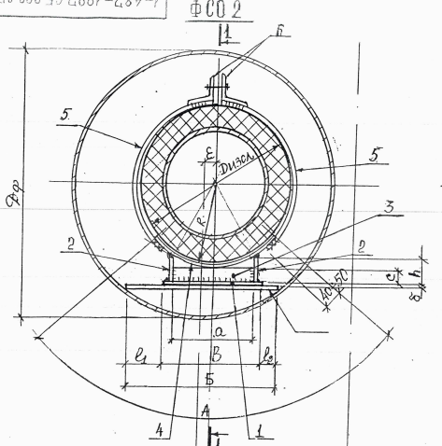
ФСО2 | рисунок | Масса, кг
57/125/325 | ФСО2 | 3.2
57/140/377 | ФСО2 | 3.8
76/140/377 | ФСО2 | 3.8
76/160/377 | ФСО2 | 3.9
89/160/377 | ФСО2 | 3.9
89/180/377 | ФСО2 | 4
108/180/377 | ФСО2 | 4
108/200/426 | ФСО2 | 4
108/250/426 | ФСО2 | 3.9
133/200/426 | ФСО2 | 4
133/225/426 | ФСО2 | 4.1
133/250/426 | ФСО2 | 4.1
159/250/426 | ФСО2 | 4.5
159/315/530 | ФСО2 | 5.2
219/315/530 | ФСО2 | 5.2
219/400/530 | ФСО2 | 6.2
273/400/630 | ФСО2 | 6.5
325/400/630 | ФСО2 | 6.5
325/450/630 | ФСО2 | 9.2
325/500/630 | ФСО2 | 9.1
426/500/720 | ФСО2 | 14.2
426/560/720 | ФСО2 | 14.5
426/630/820 | ФСО2 | 17.8
530/630/820 | ФСО2 | 17.9
530/710/920 | ФСО2 | 20.2
630/800/1020 | ФСО2 | 22.6
720/900/1220 | ФСО2 | 32.7
820/1000/1220 | ФСО2 | 35.5
920/1100/1420 | ФСО2 | 47
1020/1200/1420 | ФСО2 | 46.8

Футляр для ФСО2
Футляр |  |  | Опорный лист | Ребро | Косынка
Дф х мм | рисунок | Масса, 1п.м. кг | Масса, 1п.м. кг | Масса, 1п.м. кг | Масса, 1п.м. кг
325х6 | 1 | 47.2 | 10.36 | - | -
377х6 | 1 | 54.9 | 10.36 | - | -
426х6 | 1 | 62.15 | 13.66 | - | -
530х6 | 1 | 77.54 | 14.13 | - | -
630х7 | 2 | 107.55 | 17.43 | 3.89 | 0.8
630х7 | 2 | 107.55 | 15.07 | 2.76 | 0.8
720х8 | 2 | 140.5 | 20.72 | 4.84 | 0.8
820х8 | 2 | 160.2 | 20.72 | 4.33 | 0.8
920х9 | 2 | 202.2 | 22.61 | 31.4 | 0.8
1020х10 | 3 | 249.1 | 24.49 | 6.28 | 0.16
1220х10 | 3 | 298.4 | 33.91 | 9.42 | 0.16
1220х10 | 3 | 298.4 | 26.38 | 5.02 | 0.16
1420х10 | 3 | 347.7 | 36.27 | 8.79 | 0.16
1420х10 | 3 | 347.7 | 29.2 | 5.02 | 0.16

